Suvestinė
 |  |  | PATVIRTINTA Plungės rajono savivaldybės tarybos 2025 m. gruodžio 18 d. sprendimu Nr. T1-374

Atgal į turinį
 | I-AS PRIORITETAS: KOKYBIŠKŲ VIEŠŲJŲ PASLAUGŲ PARKAS

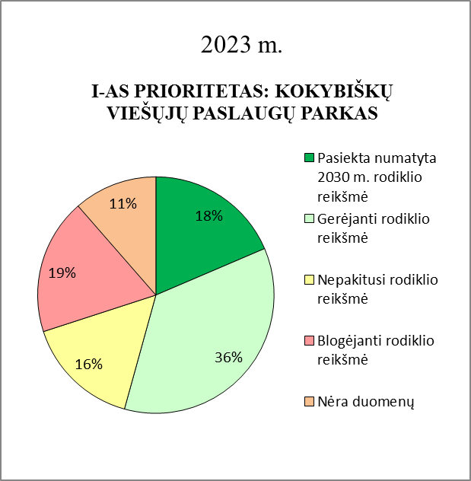
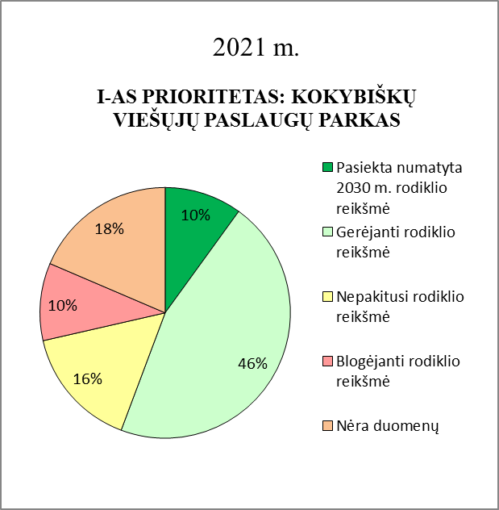
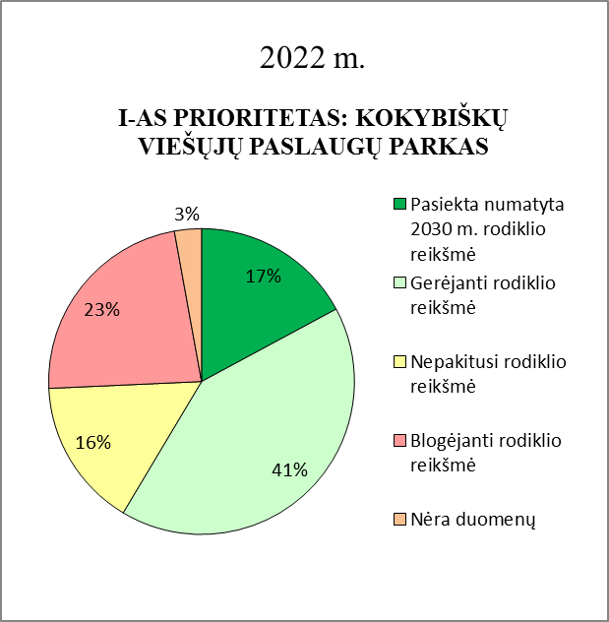
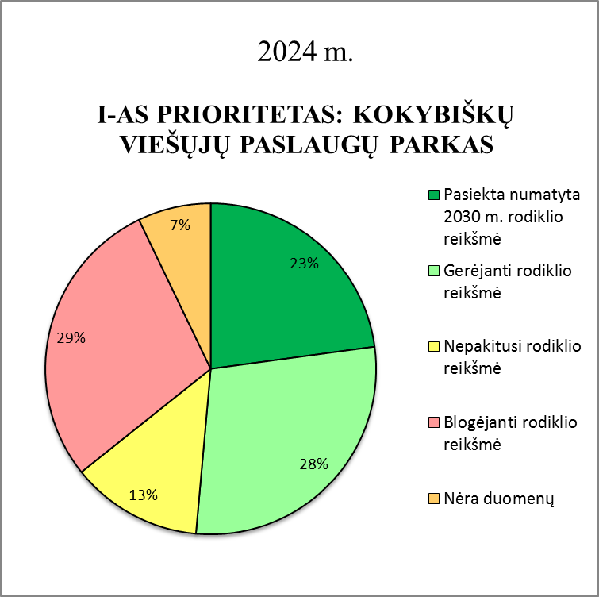
 |  | Atsakingi asmenys
 | 1 tikslas. Stiprinti gyventojų sveikatą, užtikrinti sveikatos priežiūros (gydymo) prieinamumą bei kokybę | Plungės r. sav. visuomenės sveikatos biuras Sveikatos reikalų koordinatorius
 | 2 tikslas. Diegti inovacijas švietimo įstaigose, atliepiant ateities ekonomikos poreikius, gerinti švietimo paslaugų kokybę ir užtikrinti prieinamumą | Švietimo ir sporto skyrius
 | 3 tikslas. Skatinti jaunimo politikos įgyvendinimą | Jaunimo reikalų koordinatorius
 | 4 tikslas. Gerinti administracinių ir viešųjų paslaugų kokybę | Strateginio planavimo ir investicijų skyrius Bendrųjų reikalų skyrius
 | 5 tikslas. Kurti saugesnę socialinę aplinką ir mažinti socialinę atskirtį | Strateginio planavimo ir investicijų skyrius Socialinės paramos skyrius Turto skyrius Vietos ūkio skyrius UAB "Plungės autobusų parkas"
 | 6 tikslas. Skatinti draugiškų aplinkai transporto priemonių naudojimą. | Strateginio planavimo ir investicijų skyrius Vietos ūkio skyrius Architektūros ir teritorijų planavimo skyrius
 | 7 tikslas. Užtikrinti eismo saugumą ir mažinti eismo įvykių skaičių rajone | Plungės r. policijos komisariatas Vietos ūkio skyrius
 | 8 tikslas. Plėsti ir modernizuoti komunalinio ūkio, atliekų tvarkymo, vandentvarkos ir šilumos tiekimo sistemas | Vietos ūkio skyrius Strateginio planavimo ir investicijų skyrius UAB "Plungės vandenys" Telšių regiono atliekų tvarkymo centras
 | 9 tikslas. Užtikrinti efektyvų savivaldybės turto valdymą | Turto skyrius
 | 10 tikslas. Užtikrinti darnų teritorijų ir infrastuktūros vystymą ir plėtrą | Architektūros ir teritorijų planavimo skyrius

 | II-AS PRIORITETAS: INOVACIJŲ, VERSLO IR PRAMONĖS PARKAS

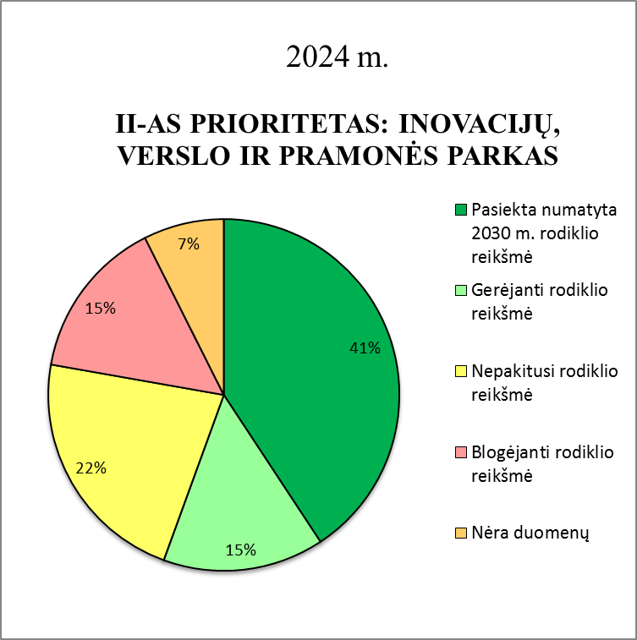
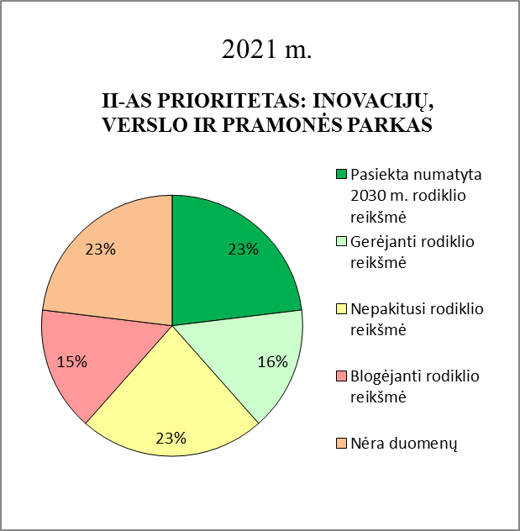
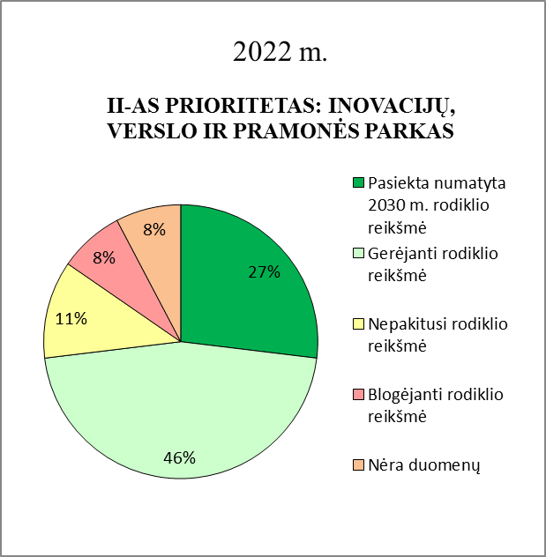
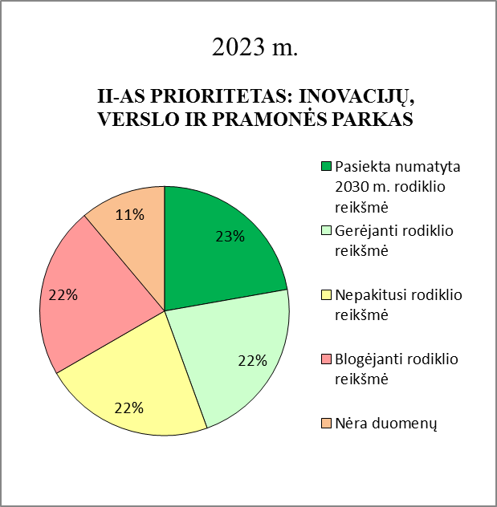
 |  | Atsakingi asmenys
 | 1 tikslas. "Skatinti gyventojų verslumą ir užimtumą, sudaryti palankias sąlygas verslui ir pramonei Plungės r. sav." | Strateginio planavimo ir investicijų skyrius Jaunimo reikalų koordinatorius Turto skyrius Architektūros ir planavimo skyrius
 | 2 tikslas. Užtikrinti rinkos poreikius atitinkančių darbuotojų pasiūlą. | Strateginio planavimo ir investicijų skyrius Plungės TVM Švietimo ir sporto skyrius
 | 3 tikslas. "Skatinti inovatyvių / aukštesnės pridėtinės vertės darbo vietų kūrimą, sudaryti patrauklias sąlygas rajone dirbti nuotoliniu būdu (angl. workation)." | Strateginio planavimo ir investicijų skyrius Informacinių technologijų skyrius
 | 4 tikslas. Sudaryti sąlygas vystyti žemės ūkio šakų ir produktų gamybos, perdirbimo plėtrą | Žemės ūkio skyrius

 | III-AS PRIORITETAS: GAMTOS PARKAS

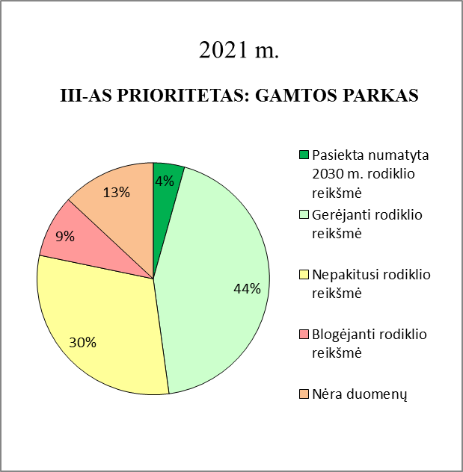
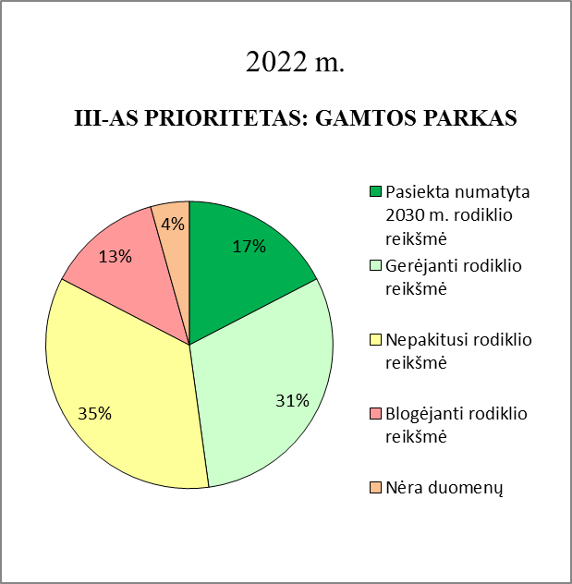
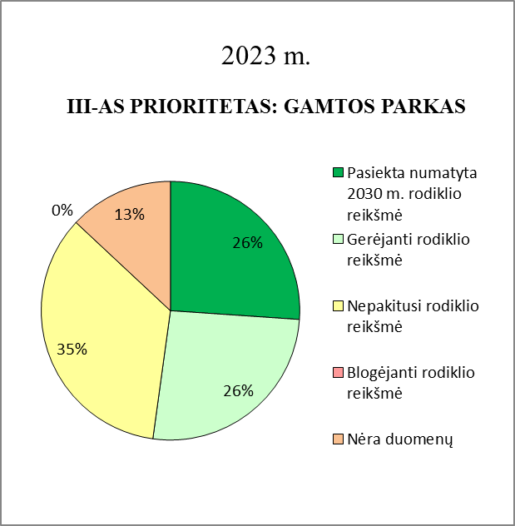
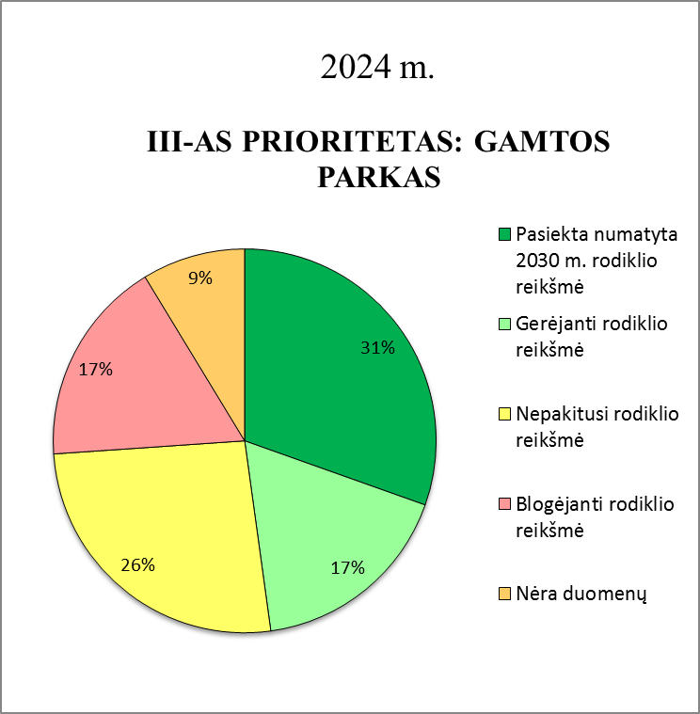
 |  | Atsakingi asmenys
 | 1 tikslas. Siekti tvarios pramonės bei efektyvaus energijos išteklių naudojimo. | Strateginio planavimo ir investicijų skyrius Vietos ūkio skyrius Architektūros ir teritorijų planavimo skyrius
 | 2 tikslas. Vykdyti atsinaujinančių energijos šaltinių plėtrą. | Vietos ūkio skyrius Architektūros ir teritorijų planavimo skyrius
 | 3 tikslas. "Puoselėti Plungės r. sav. aplinką ir užtikrinti tinkamą gamtos vertybių apsaugą." | Strateginio planavimo ir investicijų skyrius Vietos ūkio skyrius Žemaitijos nacionalinis parkas (toliau - ŽNP) Architektūros ir teritorijų planavimo skyrius
 | 4 tikslas. Gerinti paviršinių vandens telkinių ir oro kokybę. | Vietos ūkio skyrius Plungės r. sav. visuomenės sveikatos biuras Vietos ūkio skyrius ir UAB "Plungės vandenys" Strateginio planavimo ir investicijų skyrius

 | IV-AS PRIORITETAS: KULTŪROS IR AKTYVAUS LAISVALAIKIO PARKAS

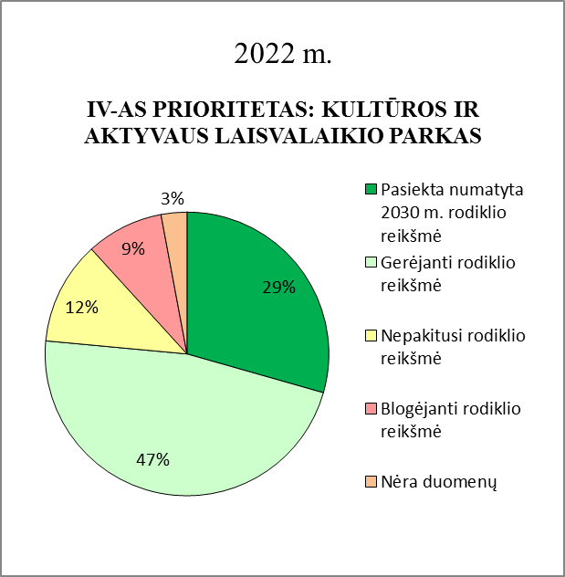
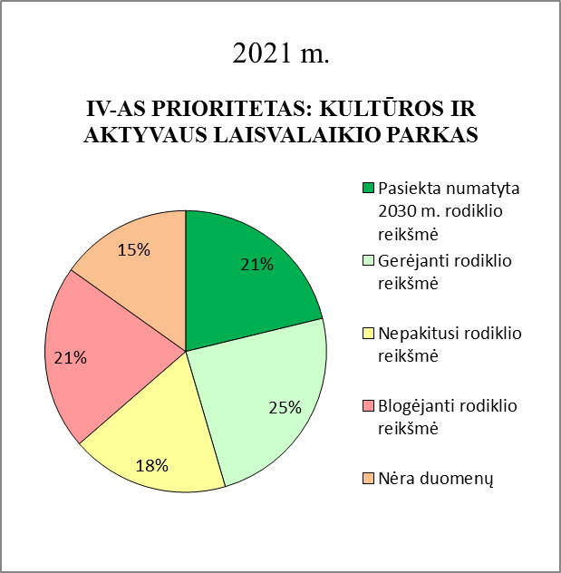
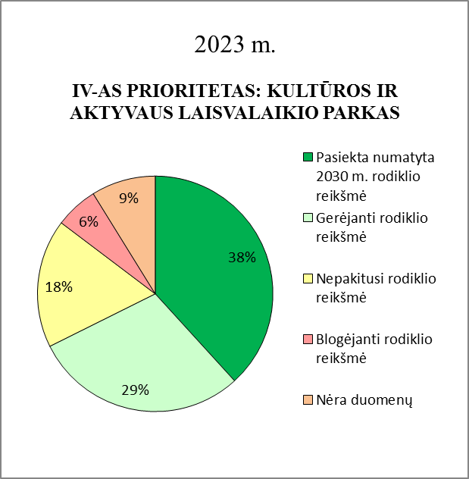
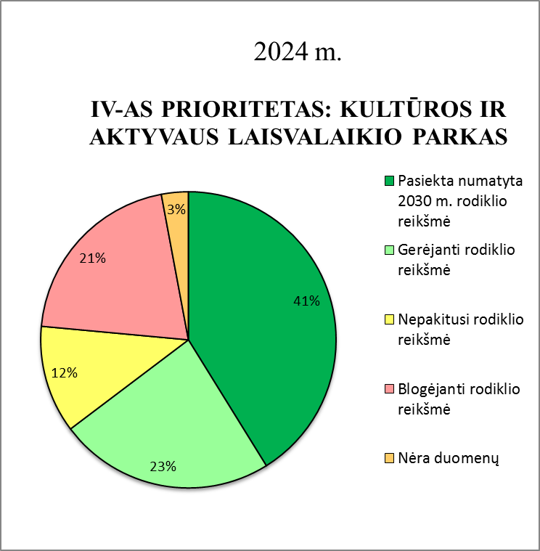
 |  | Atsakingi asmenys
 | 1 tikslas. "Užtikrinti vietos gyventojams bei svečiams kokybiškų laisvalaikio paslaugų pasiūlą, skatinti aktyvią gyvenseną." | Švietimo ir sporto skyrius Kultūros, turizmo ir viešųjų ryšių skyrius Strateginio planavimo ir investicijų skyrius
 | 2 tikslas. "Didinti Plungės rajono turistinį patrauklumą bei turistinių paslaugų kokybę ir įvairovę." | Plungės turizmo informacijos centras (toliau - PTIC) Kultūros, turizmo ir viešųjų ryšių skyrius ŽNP Strateginio planavimo ir investicijų skyrius
 | 3 tikslas. "Kelti rajono kaip regiono kultūros puoselėtojo lygį, plečiant kultūrinių objektų, renginių bei kūrybiškumo didinimo formų įvairovę ir išskirtinumą." | Kultūros, turizmo ir viešųjų ryšių skyrius PKC Plungės r. sav. Viešoji biblioteka Žemaičių dailės muziejus
 | 4 tikslas. "Kurti Plungės rajono kaip Žemaitijos kultūros ir subalansuoto turizmo lyderio įvaizdį, kurti atpažįstamą Plungės r. identitetą". | Strateginio planavimo ir investicijų skyrius PTIC ŽNP Žemaičių dailės muziejus Plungės viešoji biblioteka Architektūros ir teritorijų planavimo skyrius Savivaldybės mero patarėjas

